Blad2
Voeg een autocorrectie toe

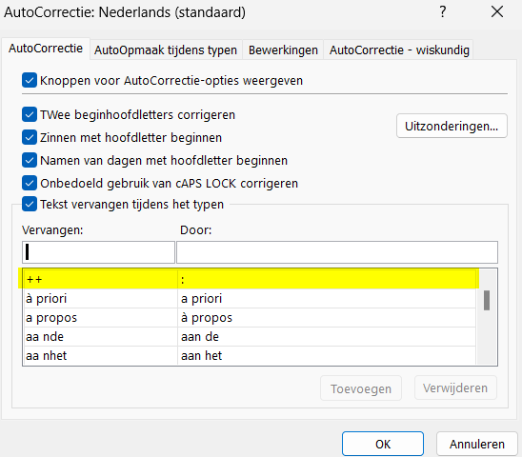

Hierdoor zal elke dubbele ++ vervangen worden door een :

